Sheet1
ホスト：host
 | 输入IP地址

选择PEM文件，里面存放的是密匙

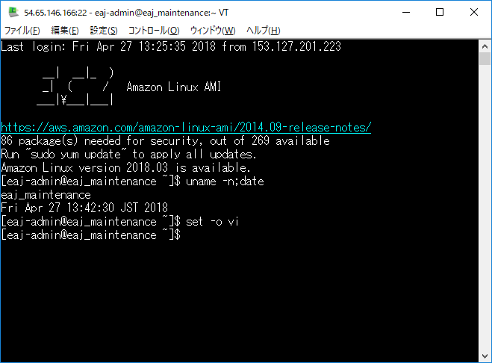
已经连接到远程机器，可以进行命令操作

设置本地的端口，和需要代理到的远程IP和端口

Sheet1 (2)
